InAmp
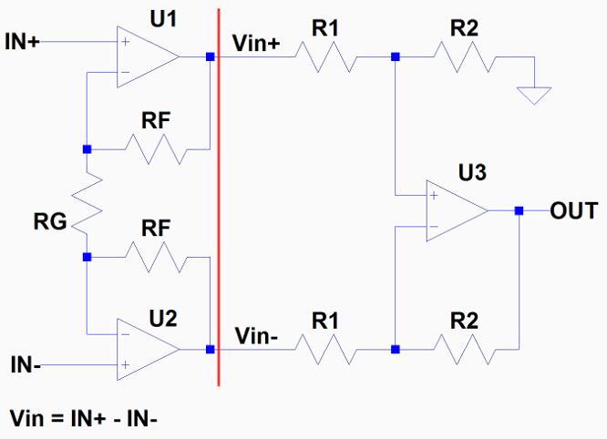

 |  | RG |  | e_n
 |  | 560 | Ohm | 1.1 | nV/vHz
 |  | RF |  | r_n
 |  | 1000 | Ohm | 0,13* /vReq | nV/vHz (25°C)
 |  | R1
 |  | 560 | Ohm | i_n
 |  | R2 |  | 2.2 | pA/vHz
 |  | 1000 | Ohm | Req1
 |  | RS |  | 778.75 | Ohm
 |  | 560 | Ohm
 |  |  |  | e_t1
 |  |  | AV1 | 4.16 | nV/Hz
 |  |  | 4.571 | e_t1*G1
 |  |  |  | 19.02 | nV/Hz
 |  |  | AV2
 |  |  | 1.786
 |  |  |  | Req2
 |  |  | Avges (Vout) | 717.95 | Ohm
 |  |  | 16.327
modifizierter nicht-invertierender Verstärker: |  |  |  | e_t2
 |  |  |  | 27.19 | nV/Hz
 |  |  |  | e_t2*G2
 |  |  |  | 48.55 | nV/Hz

Differenzverstärker: |  |  |  | e_outGesamt
 |  |  |  | 48.55 | nV/Hz

 |  |  |  | e_inGesamt
 |  |  |  | 2.97 | nV/Hz

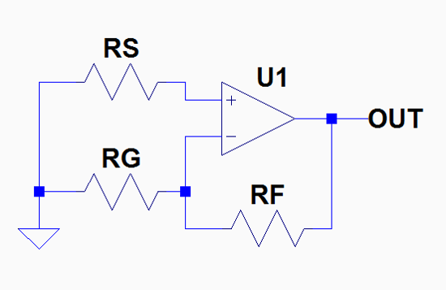
equivalätner Rauschwiderstand der OPV-Schaltung:
 |  |  | thermische Rauschintensität (r_n):

 |  |  | e_n und i_n aus OPV Datenblatt bezeichnet als:
 |  |  | e_n : input noise voltage density
 | Hier RS angenommen mit 560 Ohm. |  | i_n : input noise current density
 | Abhängig von Widerstandsnetzwerk am
 | nicht-invertierenden Eingang des OPV.

